2019_02_data
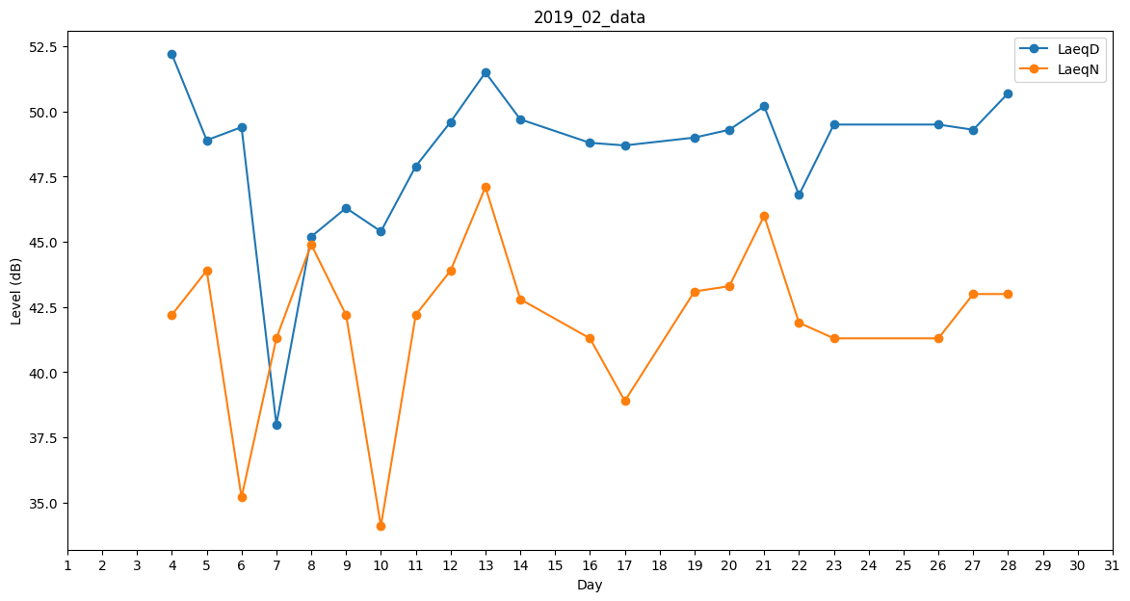
Day | LaeqD | LaeqN
1 | 28.8 | 0
2 | 0 | 0
3 | 48 | 0
4 | 52.2 | 42.2
5 | 48.9 | 43.9
6 | 49.4 | 35.2
7 | 38 | 41.3
8 | 45.2 | 44.9
9 | 46.3 | 42.2
10 | 45.4 | 34.1
11 | 47.9 | 42.2
12 | 49.6 | 43.9
13 | 51.5 | 47.1
14 | 49.7 | 42.8
15 | 47.9 | 0
16 | 48.8 | 41.3
17 | 48.7 | 38.9
18 | 44.4 | 0
19 | 49 | 43.1
20 | 49.3 | 43.3
21 | 50.2 | 46
22 | 46.8 | 41.9
23 | 49.5 | 41.3
24 | 45.5 | 0
25 | 46.3 | 0
26 | 49.5 | 41.3
27 | 49.3 | 43
28 | 50.7 | 43

